Hoja1
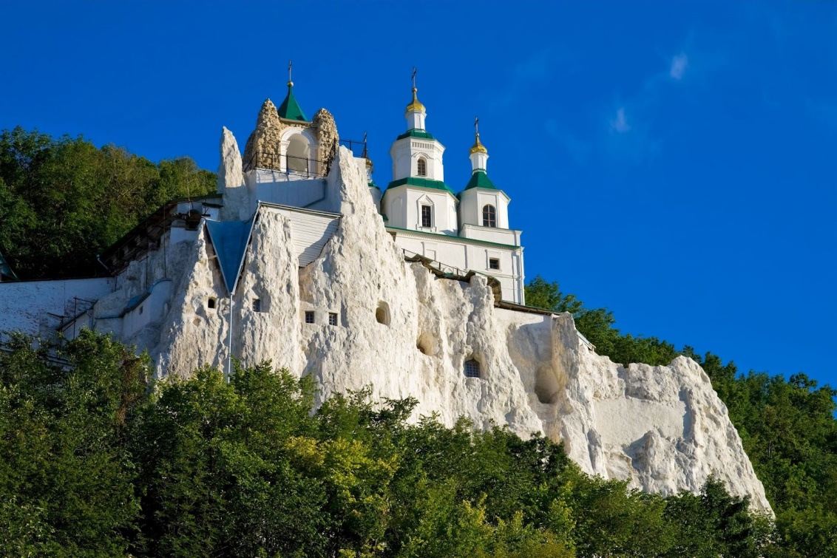
País | Opción 1 | Opción 2 | Opción 3 | Respuesta
Malta | Malta | Malta la vieja | Valetta | 3
Croacia | Blegrado | Zagreb | Sarajebo | 2
Ucrania | Moscú | Yalta | Kiev | 3
Polonia | Vilna | Varsovia | Cracovia | 2
Lituania | Vilna | Riga | Tallin | 1

